Dashboard
INDICADORES DE ACIDENTES DA FROTA

TIPO DO EVENTO
 | Contagem de PLACA DO VEÍCULO
Acidente | 3
Capotamento | 2
Incêndio | 1
TURNO DO EVENTO
 | Contagem de PLACA DO VEÍCULO
Madrugada | 2
Manhã | 1
Noite | 1
Tarde | 2
CATEGORIA DO VEÍCULO
 | Contagem de PLACA DO VEÍCULO
Leve | 3
Pesado | 3
CONDIÇÃO DA PISTA
 | Contagem de PLACA DO VEÍCULO
Molhada | 1
Oleosa | 1
Seca | 4
Este gráfico não está disponível na sua versão de Excel.
Editar esta forma ou salvar esta pasta de trabalho em um formato de arquivo diferente quebrará o gráfico permanentemente.

EVENTO POR GÊNERO
 | Contagem de PLACA DO VEÍCULO
Feminino | 1
Masculino | 5
EVENTO POR FAIXA ETÁRIA
 | Contagem de PLACA DO VEÍCULO
25 a 30 anos | 1
31 a 37 anos | 2
38 a 44 anos | 1
acima de 45 anos | 2
EVENTO POR CATEGORIA CNH
 | Contagem de PLACA DO VEÍCULO
AB | 1
AD | 1
B | 2
D | 1
E | 1
TERCEIRO ENVOLVIDO
 | Contagem de PLACA DO VEÍCULO
NÃO | 3
SIM | 3
VÍTIMAS
 | Contagem de PLACA DO VEÍCULO
NÃO | 4
SIM | 2

Extra
MATERIAIS DE APOIO

CONTEÚDOS COMPLEMENTARES

A Veltec tem o propósito de salvar vidas no trânsito, por isso temos a missão de difundir a cultura de segurança entre todos.
Acreditamos que se você baixou este material, também compartilha do mesmo propósito.
Então separamos alguns conteúdos especiais que podem te auxiliar nesta missão de lutar por um trânsito melhor.
Veja abaixo os materiais que separamos e promova a direção segura. Esperamos ajudar!
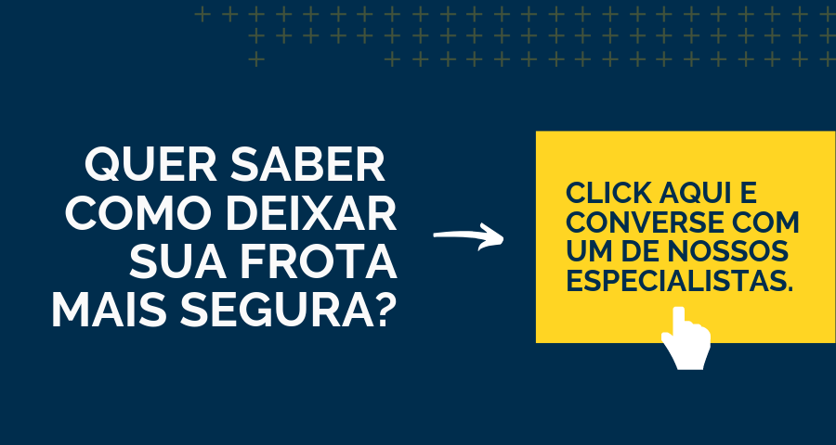
Vamos começar?

Acesse os materiais abaixo clicando nos links ;)

eBook: 3 Ferramentas para alavancar a segurança de sua frota
Guia: Requisitos para um Videomonitoramento eficiente
Prevenção de acidentes com sensores de fadiga. Descubra com eles funcionam!
Post: Como os custos dos acidentes de trânsito te afetam diretamente
Post: Cultura de segurança no trânsito - Você tem um papel fundamental
Guia do sono e direção. Evite essa cobinação fatal.

